インストールエビデンス
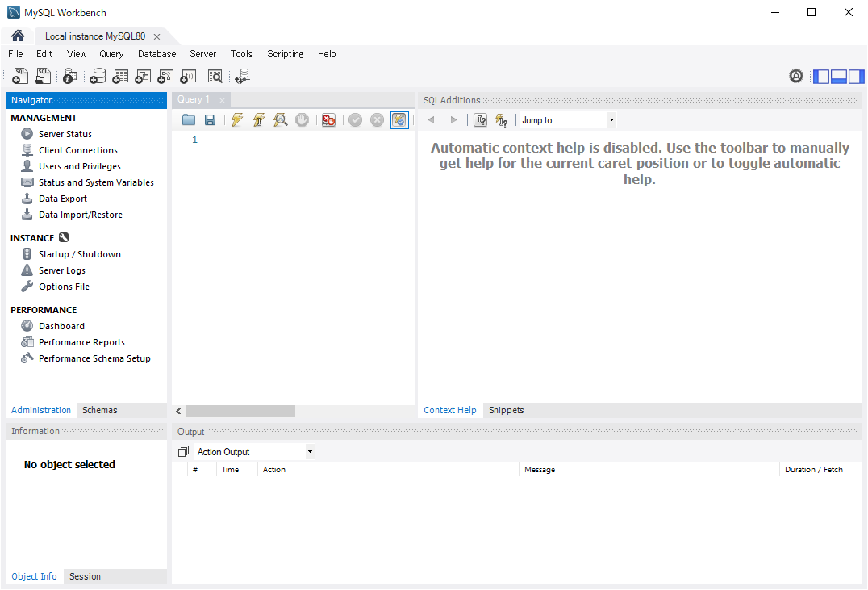
C:\Project\A2Helthcare\MySQLインストールエビ

とりあえず全部入り
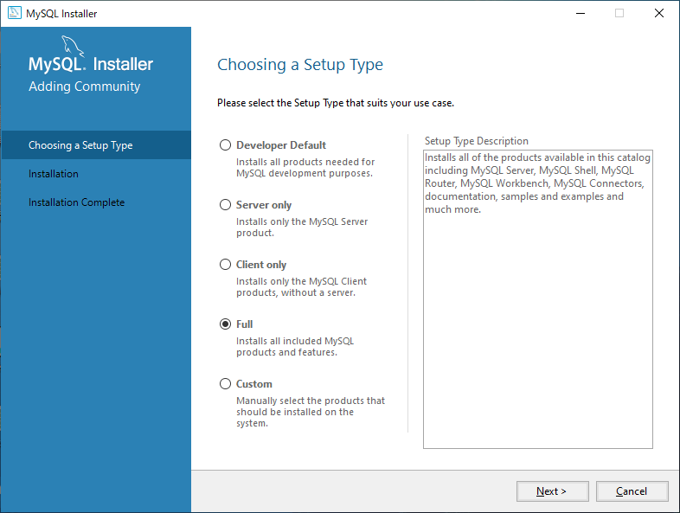

とりあえず全部入り

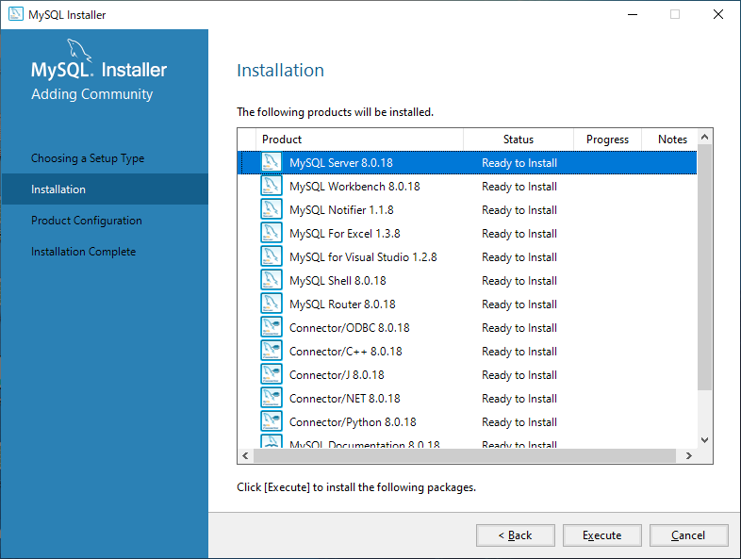

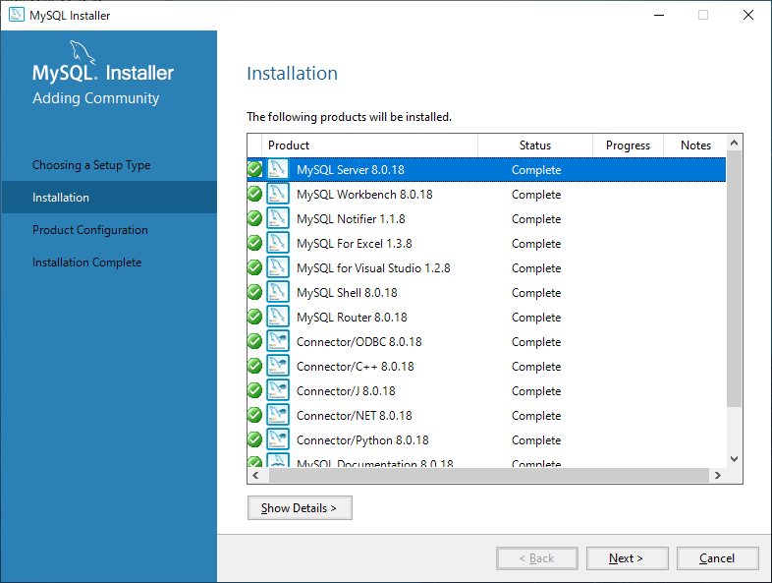

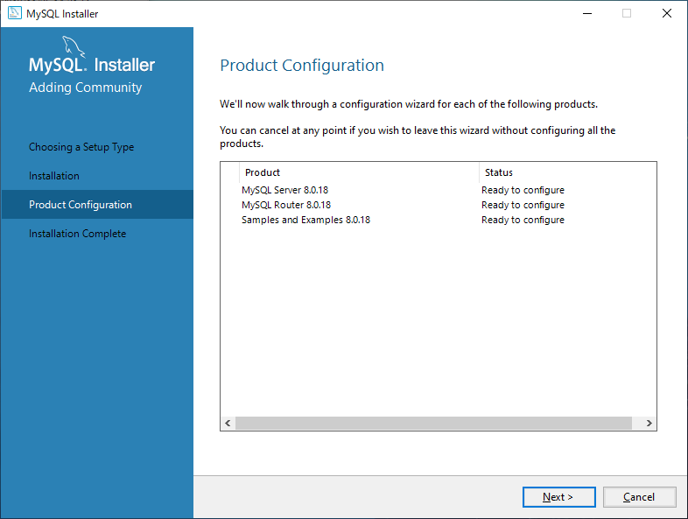

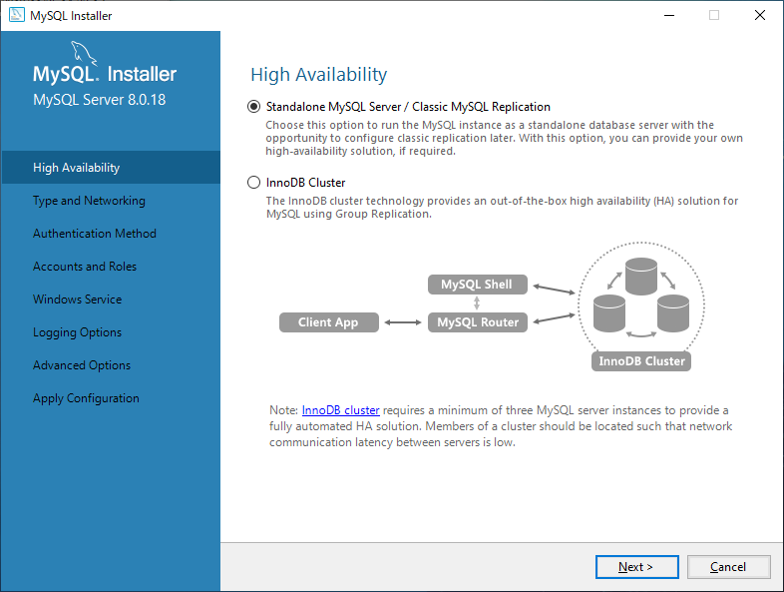

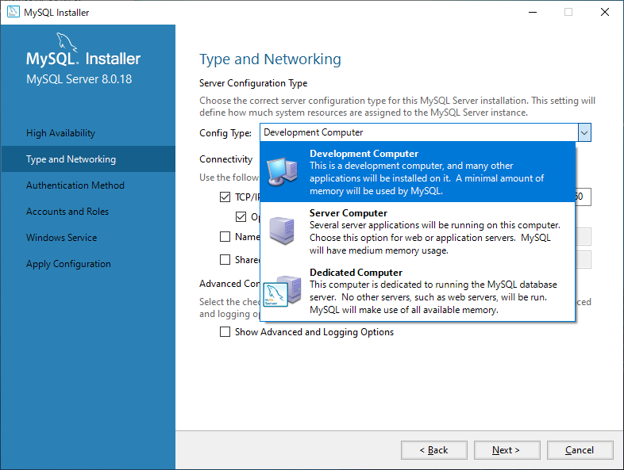

とりあえずこっちだけど、
本番は、Server Computer

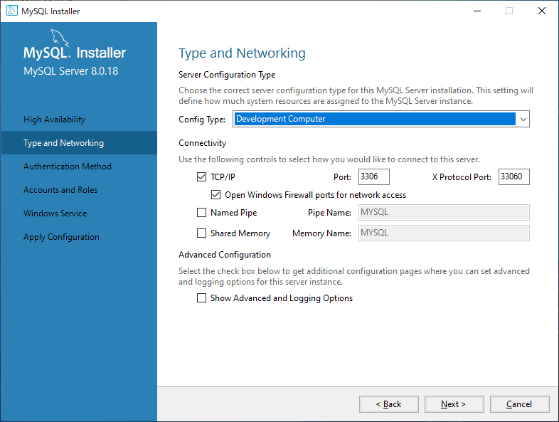

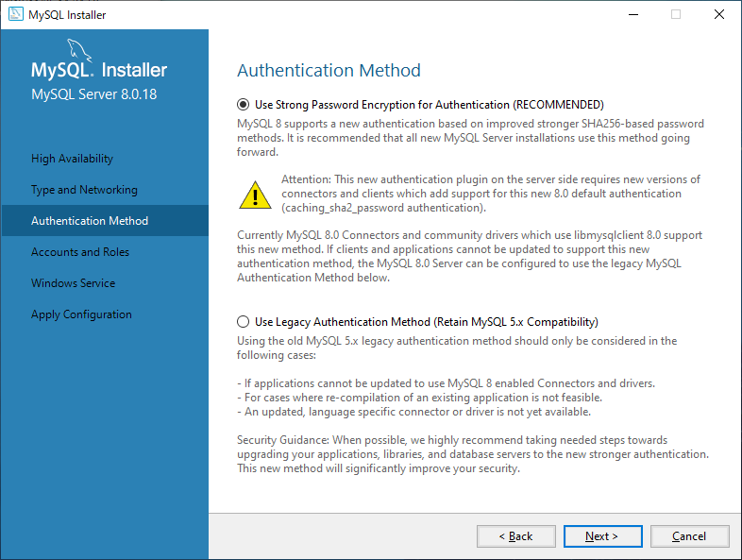

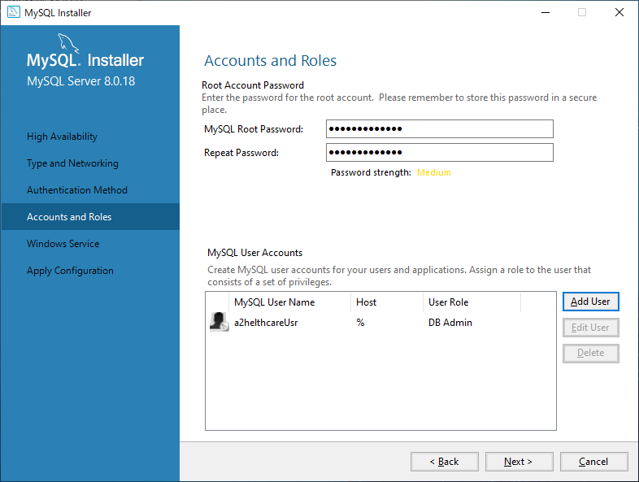

 |  | a2Helthcaredb

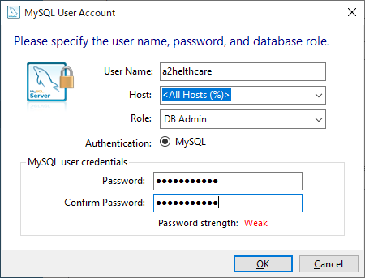

 | a2helthcareUsr
 | a2helthcareUsrPass

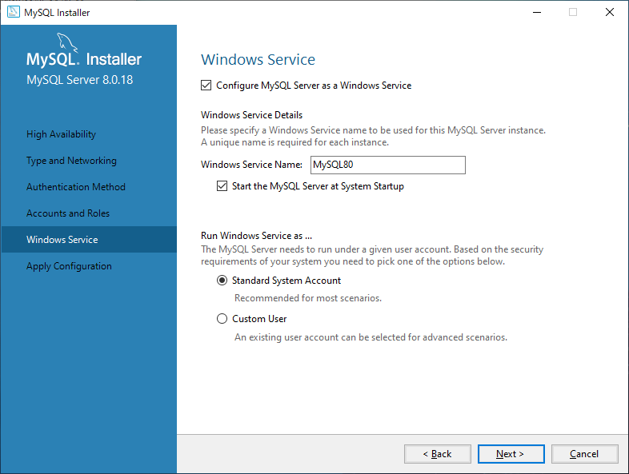

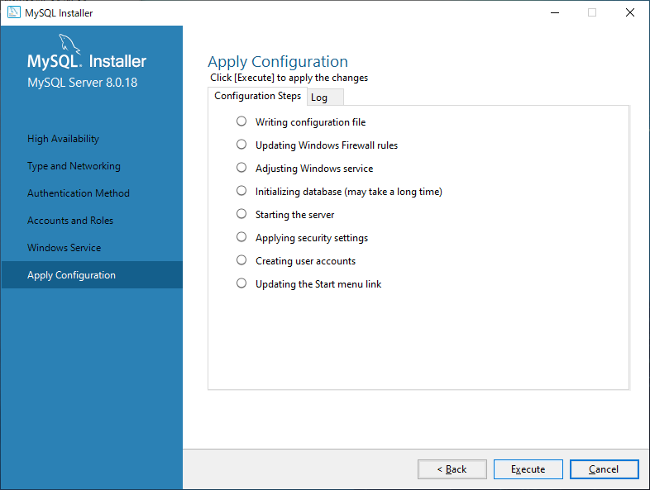

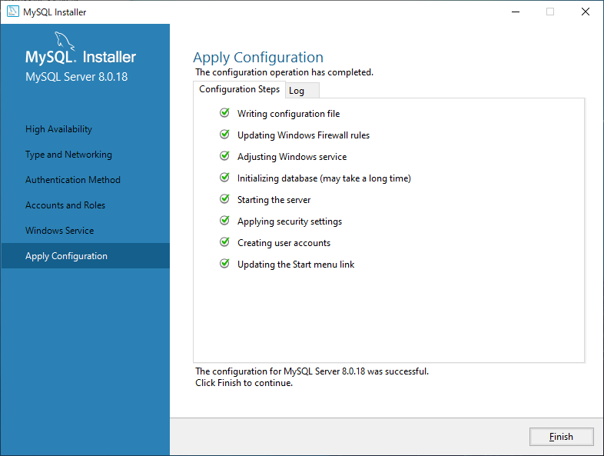

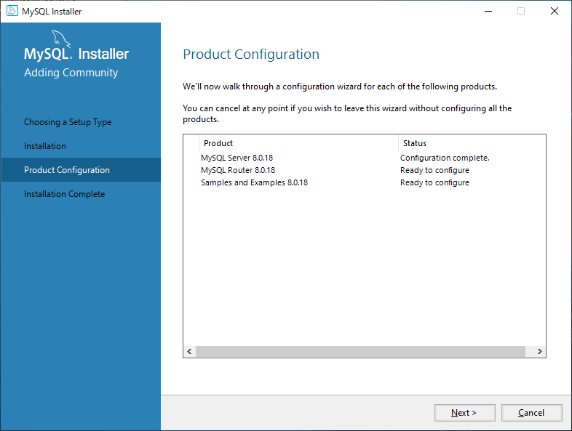

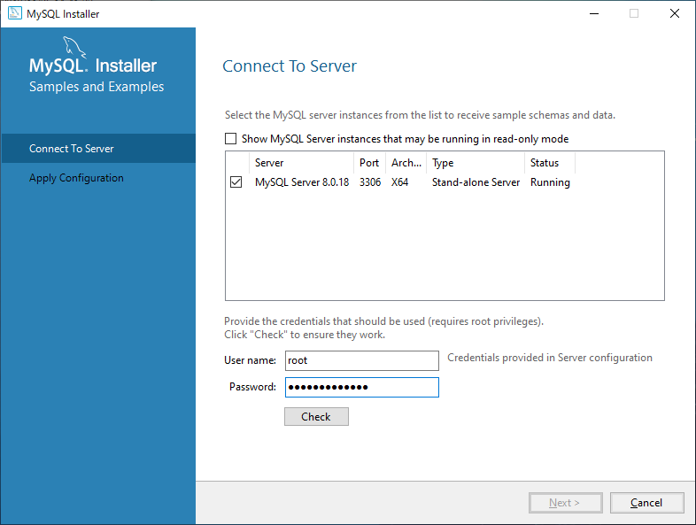

 |  |  | a2Helthcaredb

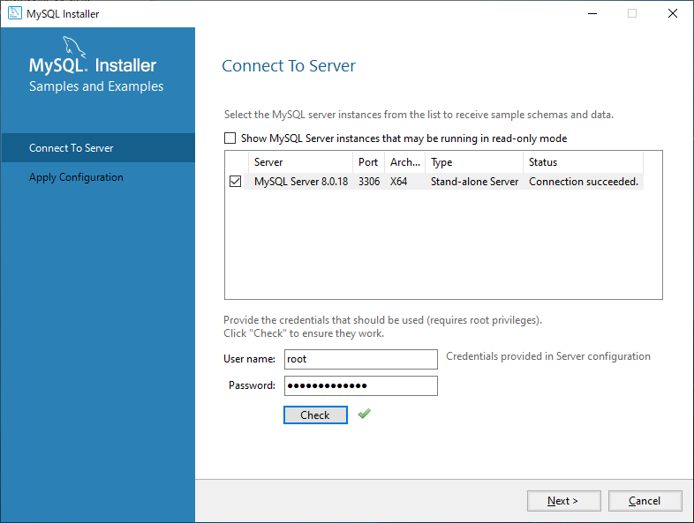

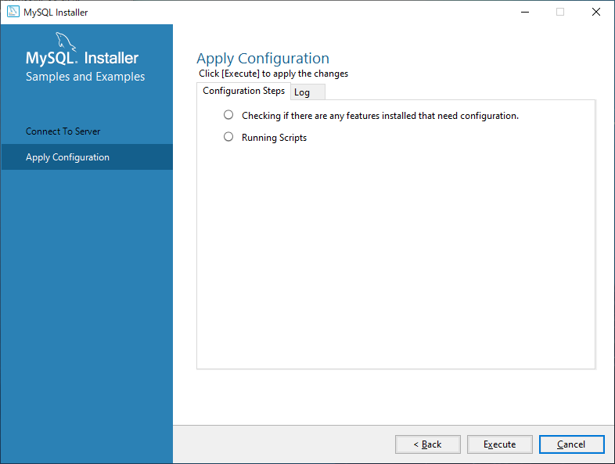

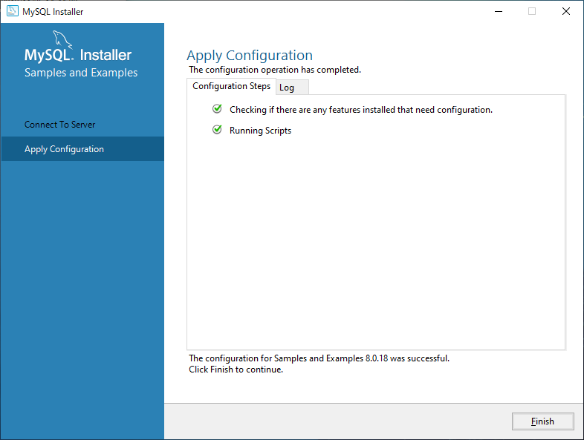

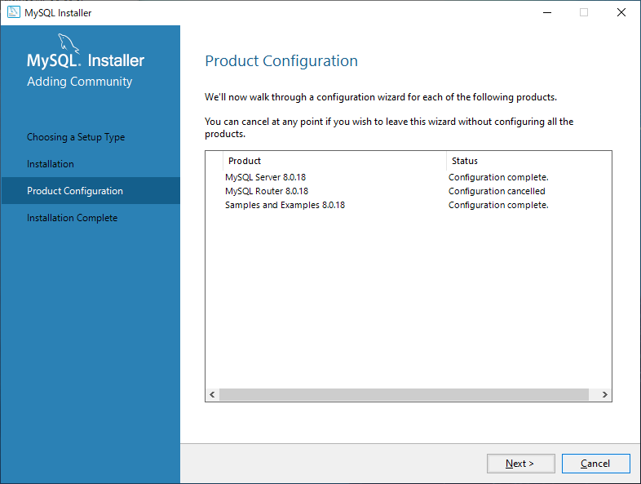

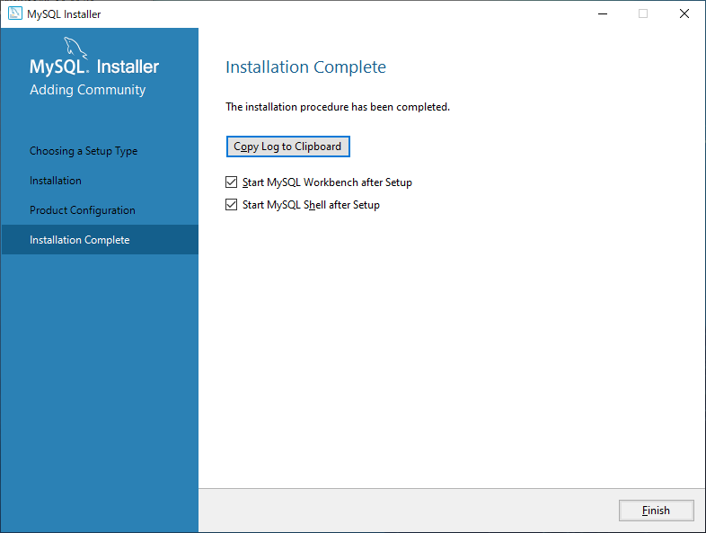

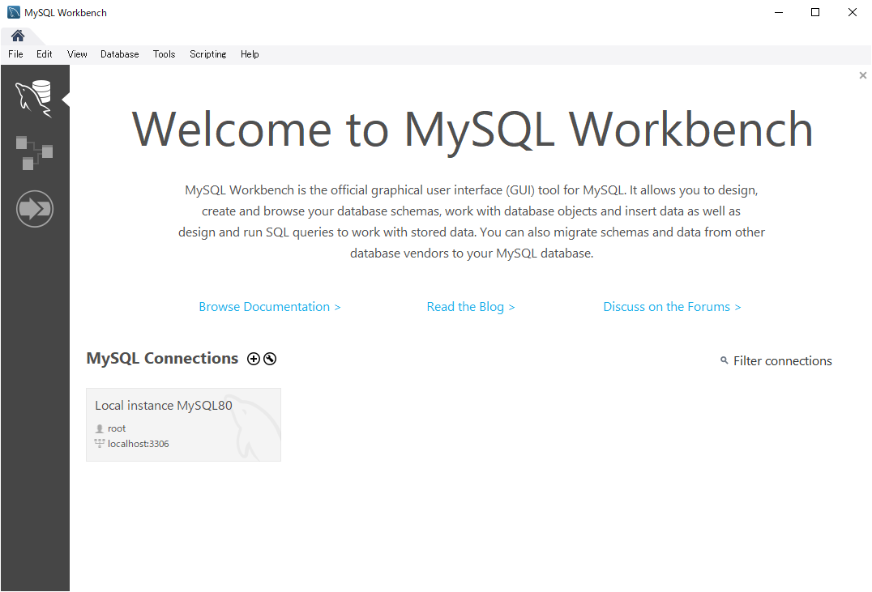

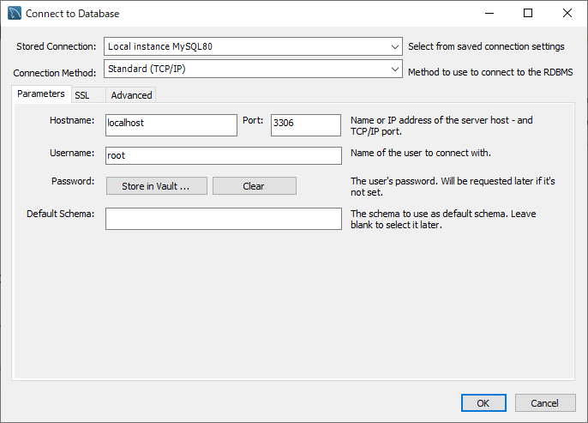

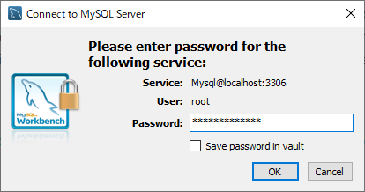

 |  |  |  | a2Helthcaredb

DB構築
MySQLのDB作成

 | DB文字コード
 |  | utf8mb4 |  |  | が良いらしい。（UTF8 で 4バイト文字も対応しているらしい）
 |  | collectionは、 utf8mb4_binが良さそう（半角英字小文字、大文字の区別あり、 は、ぱ、ばの区別をする

 |  | 参考
 |  | https://qiita.com/tfunato/items/e48ad0a37b8244a788f6

 | DB構築

 |  | CREATE DATABASE rec_db
 |  | CHARACTER SET=utf8mb4 COLLATE = utf8mb4_bin
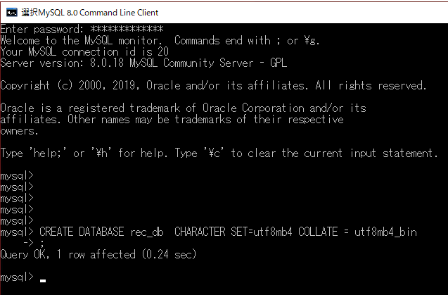

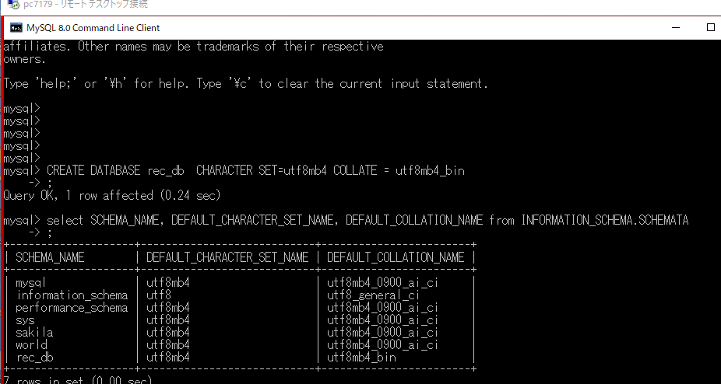

 |  | 設定ファイル変更

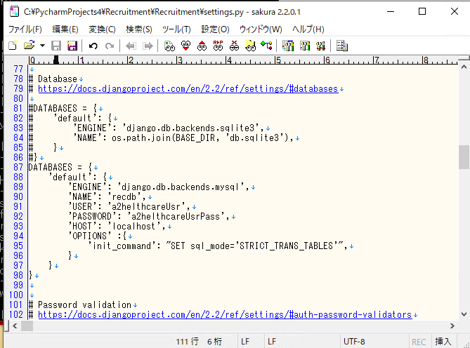

 |  | Djangoにもインストール

 |  |  |  | pip install pymysql

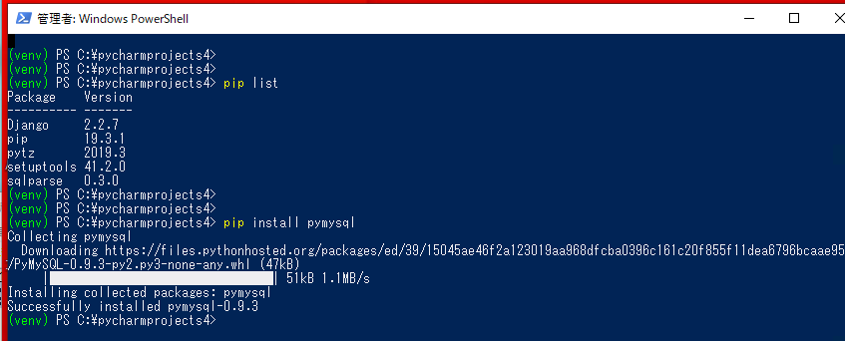

 |  |  |  | サーバ起動したら mysqlclientインストールするって聞かれた

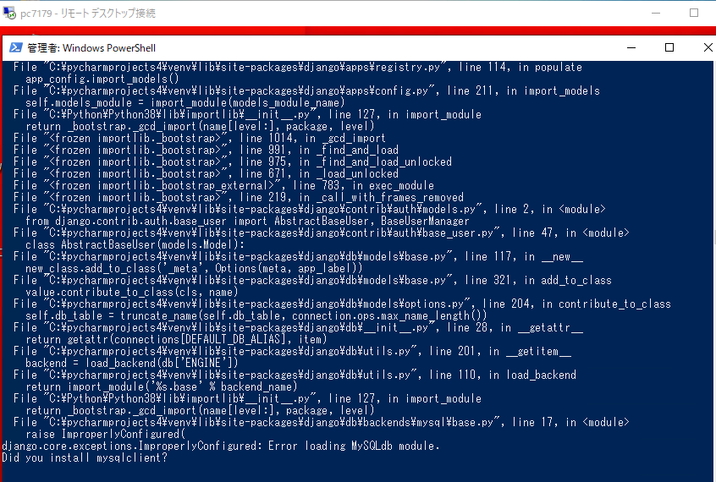

 |  |  | インストールしろっていうエラーが出たから素直にインストールしてみた

 |  |  |  | pip install mysqlclient

 |  |  | こちらもインストール

 |  |  |  | pip install pywin32

 |  |  |  | python manage.py runserver で実行したらとりあえず起動出来たのでDBへの接続は出来た。

 |  |  |  | MySQLのデータベースにテーブルが作成されていないので作成してみる。
 |  |  |  | python manage.py makemigrations applicantctl
 |  |  |  | 中身みたけどすべてじゃなくてどうもダメ。
 |  |  |  | これだけでなくて 0001のやつも実行しなきゃDB構築できない・・。

 |  |  |  | とりあえず管理画面作成の方のコマンドを実行してみる。
 |  |  |  | python manage.py createsuperuser

 |  |  |  | こちらもダメ、テーブルが無いよって怒られた。

 |  |  |  | なので作ってみたら出来た
 |  |  |  | python manage.py migrate

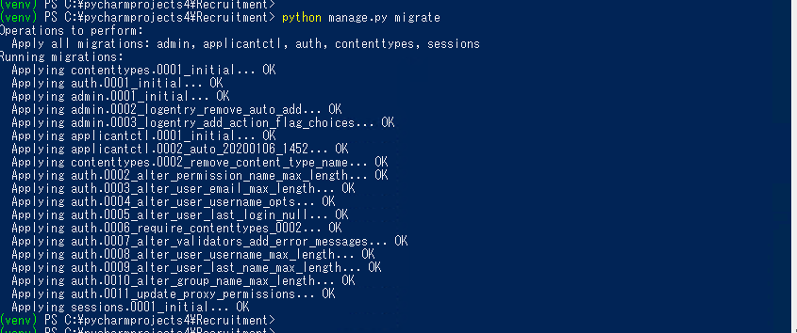

 |  |  |  | 再度管理画面実行
 |  |  |  | python manage.py createsuperuser

 |  |  |  |  |  | active
 |  |  |  |  |  | rec@active.jp
 |  |  |  |  |  | active123
 |  |  |  |  |  | active123

 |  |  |  | これで起動すればとりあえずOKだった。

